Sheet1
첼시 소프트 크림 케이스_02
STI : 02 6673 4900 , Fax : 02 6406 6543
배송주소:
제품명 | 첼시 소프트 크림 케이스_02
이미지 | 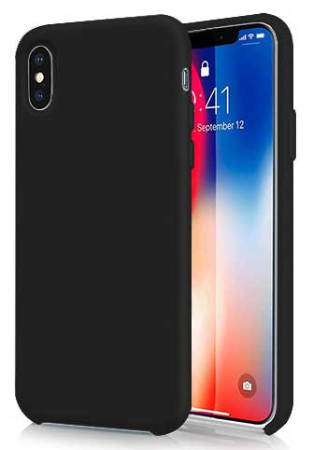 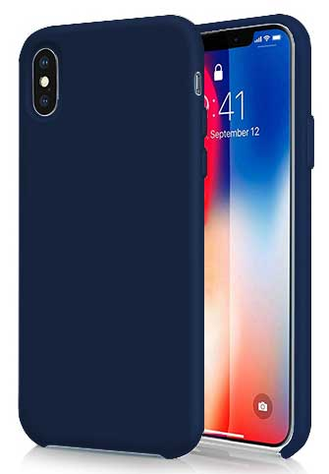 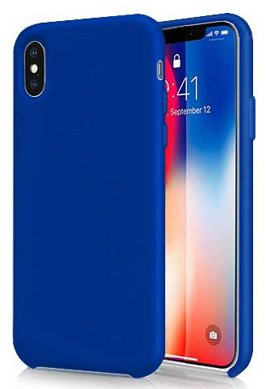 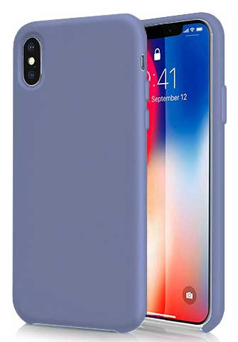 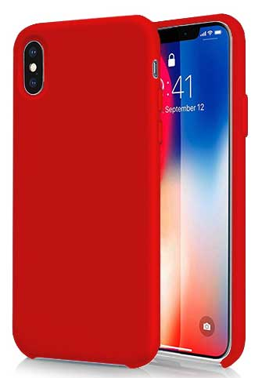 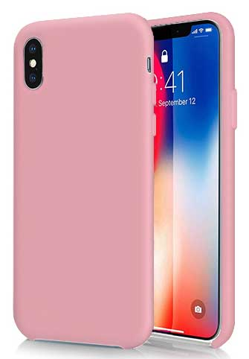 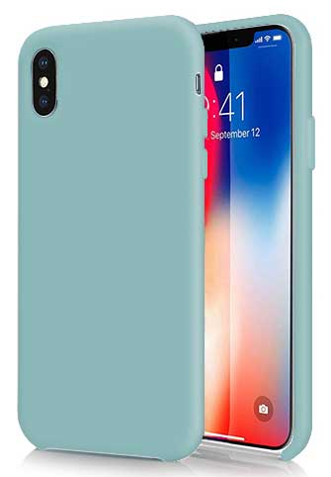 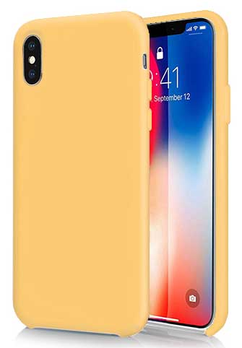 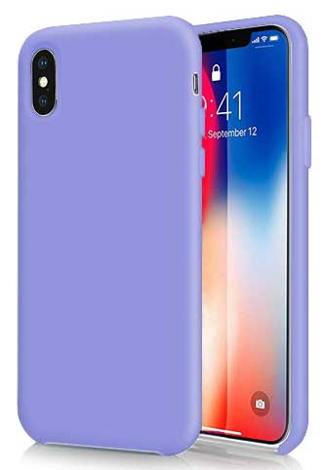
기종/색상 | 블랙 | 미드나잇 블루 | 블루 | 라벤더 그레이 | 레드 | 핑크 | 파스텔네온 | 옐로우 | 라벤더 바이올렛 | 다크그린
아이폰7/8/SE2 |  |  | X |  |  |  |  |  |  | X
아이폰12 mini |  |  |  |  |  | X |  | X |  | X
아이폰12/PRO | X |  |  |  |  |  | X | X | X | X
아이폰12 PRO MAX | X |  |  |  |  |  |  |  |  | X
아이폰13 mini |  |  |  |  |  |  |  | X |  | X
아이폰13 |  |  |  |  |  |  | X | X |  | X
아이폰13 PRO | X |  |  |  |  |  |  |  | X | X
아이폰13 PRO MAX |  |  |  |  |  |  |  |  |  | X
아이폰14 | X |  | X
아이폰14 PLUS |  |  | X
아이폰14 PRO | X | X | X | X
아이폰14 PRO MAX |  |  | X |  |  |  |  | X |  | X
아이폰15 |  |  | X
아이폰15 PLUS |  |  | X
아이폰15 PRO |  |  | X
아이폰15 PRO MAX |  |  | X
갤럭시S21(G991) | X | X |  |  |  |  |  |  |  | X
갤럭시S21플러스(G996) |  |  |  |  |  |  |  |  |  | X
갤럭시S1울트라(G998) |  |  |  |  |  |  |  |  |  | X
갤럭시S22(S901) |  | X |  |  |  |  | X | X | X | X
갤럭시S22플러스(S906) |  |  |  |  |  |  |  |  |  | X
갤럭시S22울트라(S908) | X |  |  |  |  |  |  |  |  | X
갤럭시S23(S911) |  |  |  |  |  |  |  | X |  | X
갤럭시S23플러스(S916) |  |  |  |  |  |  |  |  |  | X
갤럭시S23울트라(S918) |  |  |  |  |  |  |  |  |  | X
갤럭시노트20(N981) |  | X |  | X |  |  | X |  | X | X
갤럭시노트20울트라(N986) | X |  |  |  |  |  |  |  |  | X

